Alytaus
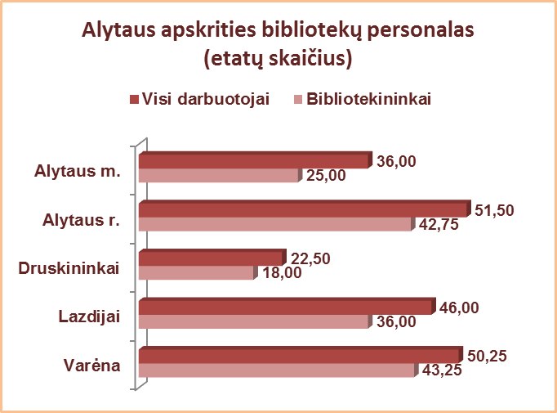
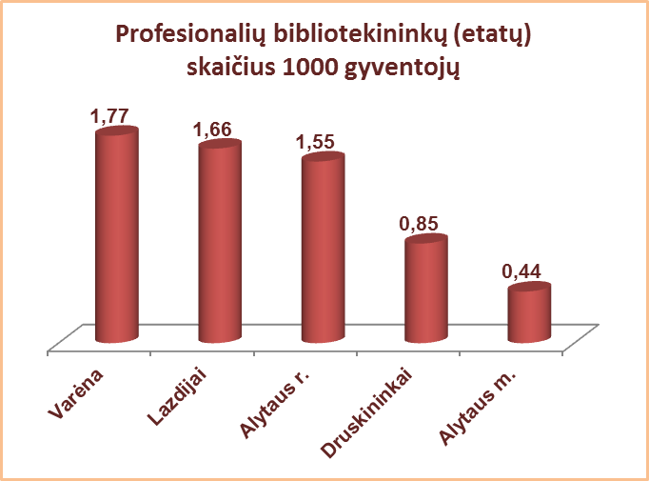
4.1. ALYTAUS APSKRITIES SAVIVALDYBIŲ VIEŠŲJŲ BIBLIOTEKŲ PERSONALAS 2013 M.

Eil. Nr. | Savivaldybių viešosios bibliotekos | Etatų skaičius SVB | Darbuotojų skaičius |  |  |  | Iš jų: profesionalių bibliotekininkų |  |  |  |  | Profesionalių bibliotekininkų, dirbančių ne visą darbo dieną skaičius
 |  |  | Iš viso SVB | VB | Miesto fil. | Kaimo fil. | Etatų skaičius SVB | Darbuotojų skaičius
 |  |  |  |  |  |  |  | Iš viso | VB | Miesto fil. | Kaimo fil. | Iš viso | VB | Miesto fil. | Kaimo fil.
1 | Alytaus m. | 36.00 | 35 | 31 | 4 | x | 25.00 | 25 | 21 | 4 | x | 2 | 2 | 0 | x
2 | Alytaus r. | 51.50 | 58 | 24 | 4 | 30 | 42.75 | 48 | 14 | 4 | 30 | 17 | 0 | 2 | 15
3 | Druskininkai | 22.50 | 23 | 17 | 2 | 4 | 18.00 | 19 | 13 | 2 | 4 | 2 | 0 | 0 | 2
4 | Lazdijai | 46.00 | 48 | 20 | 2 | 24 | 36.00 | 39 | 15 | 2 | 24 | 8 | 0 | 0 | 8
5 | Varėna | 50.25 | 52 | 27 | x | 25 | 43.25 | 46 | 22 | x | 24 | 11 | 1 | x | 10
 | Iš viso: | 206.25 | 216 | 119 | 12 | 83 | 165.00 | 177 | 85 | 12 | 82 | 40 | 3 | 2 | 35

Vilniaus
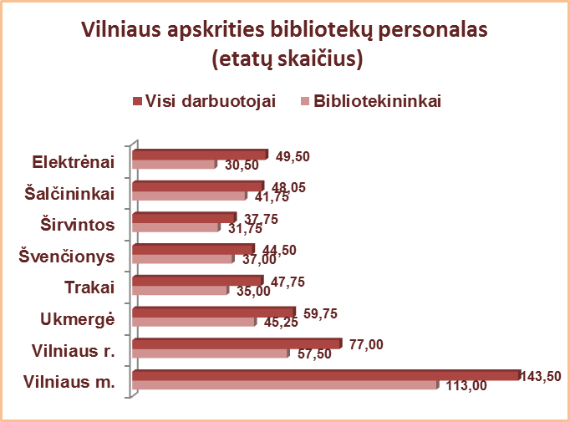
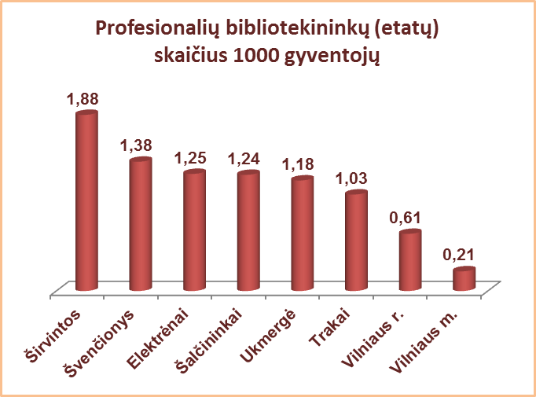
4.1. VILNIAUS APSKRITIES SAVIVALDYBIŲ VIEŠŲJŲ BIBLIOTEKŲ PERSONALAS 2013 M.

Eil. Nr. | Savivaldybių viešosios bibliotekos | Etatų skaičius SVB | Darbuotojų skaičius |  |  |  | Iš jų: profesionalių bibliotekininkų |  |  |  |  | Profesionalių bibliotekininkų, dirbančių ne visą darbo dieną skaičius
 |  |  | Iš viso SVB | VB | Miesto fil. | Kaimo fil. | Etatų skaičius SVB | Darbuotojų skaičius
 |  |  |  |  |  |  |  | Iš viso | VB | Miesto fil. | Kaimo fil. | Iš viso | VB | Miesto fil. | Kaimo fil.
1 | Elektrėnai | 49.50 | 47 | 29 | 6 | 12 | 31.50 | 30 | 17 | 4 | 9 | 0 | 0 | 0 | 0
2 | Šalčininkai | 48.05 | 56 | 23 | 6 | 27 | 41.75 | 47 | 14 | 6 | 27 | 15 | 1 | 3 | 11
3 | Širvintos | 37.75 | 41 | 20 | x | 21 | 31.75 | 35 | 14 | x | 21 | 7 | 0 | x | 7
4 | Švenčionys | 44.50 | 51 | 25 | 9 | 17 | 37.00 | 41 | 16 | 8 | 17 | 9 | 0 | 1 | 8
5 | Trakai | 47.75 | 43 | 22 | 8 | 13 | 35.00 | 34 | 15 | 6 | 13 | 1 | 1 | 0 | 0
6 | Ukmergė | 59.75 | 66 | 37 | x | 29 | 45.25 | 50 | 21 | x | 29 | 13 | 0 | x | 13
7 | Vilniaus r. | 77.00 | 75 | 18 | 5 | 52 | 57.50 | 56 | 13 | 4 | 39 | 1 | 0 | 0 | 1
Iš viso: |  | 364.30 | 379 | 174 | 34 | 171 | 279.75 | 293 | 110 | 28 | 155 | 46 | 2 | 4 | 40
8 | Vilniaus m. | 143.50 | 140 | 24 | 116 | x | 113.00 | 113 | 16 | 97 | x | 8 | 0 | 8 | x
Iš viso: |  | 507.80 | 519 | 198 | 150 | 171 | 392.75 | 406 | 126 | 125 | 155 | 54 | 2 | 12 | 40

